术士
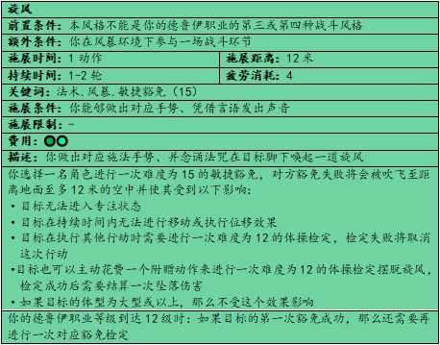
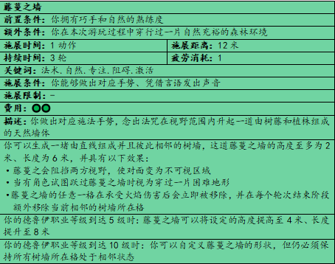
基础信息 |  |  |  |  | 立绘 |  |  |  | 战斗信息 |  |  |  | 其他信息
玩家名称 | 汉堡 |  |  |  |  |  |  |  | 生命值 | 21 |  |  | 负重 | 常规
角色名称 | 小小 |  |  |  |  |  |  |  | 疲劳值 | 20 |  |  |  | 满载
种族 | 侏儒 |  |  |  |  |  |  |  | 生命回复 | 10 |  |  |  | 极限
性别 | 男 |  |  |  |  |  |  |  | 疲劳回复 | 10 |  |  | 语言 | 通用语
年龄 | 51 |  |  |  |  |  |  |  | 防御等级 | 12
身高 | 1米 |  |  |  |  |  |  |  | 先攻值 | +1 |  |  | 专业 | 易容
体重 | 45kg |  |  |  |  |  |  |  | 基础速度 | 6
瞳色 | 黑 |  |  |  |  |  |  |  | 关键属性 | 智力
肤色 | 白 |  |  |  |  |  |  |  | 攻击命中 | -1
发色 | 金 |  |  |  |  |  |  |  | 法术命中 | +4

职业信息 |  |  |  |  | 背景故事
主职业 |  |  |  |  | 骗子
名称 |  | 等级 | 风格 |  | 故事 | 偏好骗局 我像换衣服一样换身份 获得一份伪造的身份证明
法师 |  | 5 | 幻影
 |  |  | 变化 |  | 特性 | 骗子可以将自己伪装成另一个身份，还会根据偏好骗局获得额外加成

子职业 |  |  |  |  | 特点 | 我会把任何可能有点价值的玩意儿都收集起来。
名称 |  | 等级 | 风格

 |  |  |  |  | 理念 | 我决心走向成功。

附赠职业 |  |  |  |  | 羁绊 | 我在某个地方有个未曾见过我的孩子，我正为他改变这个世界。
名称 |  | 等级 | 风格

 |  |  |  |  | 缺陷 | 我确信没人能用我骗人的方式骗到我。

属性信息 |  |  |  |  |  |  | 特殊专长 |  |  |  |  | 货币
类别 | 属性值 | 调整值 | 熟练项
力量 | 8 | -1 | 豁免 |  |  |  | 4级 |  | 魔法专家 |  |  | 金币 |  | 55
 |  |  | 威力
 |  |  | 承重 |  |  |  | 8级 |  |  |  |  | 银币
 |  |  | 运动-跳跃
 |  |  | 运动-攀爬 |  |  |  | 12级 |  |  |  |  | 铜币
 |  |  | 运动-游泳
 |  |  | 运动-自定义 |  |  |  | 六阶 |  |  |  |  | 其他货币
 |  |  | 运动-自定义

类别 | 属性值 | 调整值 | 熟练项 |  |  |  | 装备栏
敏捷 | 12 | +1 | 豁免 |  |  |  | 武器 |  | 名称 |  | 效果 |  |  |  | 磅重
 |  |  | 体操 |  | +1 |  |  |  | 一把匕首
 |  |  | 骑乘
 |  |  | 隐匿
 |  |  | 巧手-偷窃 |  |  |  | 防具 |  | 一件布衣 |  | 防御等级11+敏捷调整值（至多为2）.隐匿劣势.轻甲
 |  |  | 巧手-开锁
 |  |  | 巧手-拆除 |  | +1 |  | 服装
 |  |  | 巧手-自定义
 |  |  | 巧手-自定义

类别 | 属性值 | 调整值 | 熟练项 |  |  |  | 配饰
体质 | 14 | +2 | 豁免
 |  |  | 专注 |  | +1
 |  |  | 耐力

类别 | 属性值 | 调整值 | 熟练项 |  |  |  | 背包 |  | 一套高档服饰
智力 | 18 | +4 | 豁免 |  | +1 |  |  |  | 一套易容工具
 |  |  | 宗教 |  |  |  |  |  | 一项自选的行骗工具
 |  |  | 调查 |  | +1 |  |  |  | 一个魔法水晶球 |  | 传闻拥有高超的奥秘或神秘学知识可以通过水晶球来显性出想要知晓的答案
 |  |  | 估价
 |  |  | 伪造 |  | +1
 |  |  | 读唇
 |  |  | 逻辑 |  | +1
 |  |  | 奥秘-魔法学识 |  | +1
 |  |  | 奥秘-炼金术
 |  |  | 奥秘-神奇道具
 |  |  | 奥秘-多元宇宙 |  |  |  | 旅行腰包 |  | 一条亚麻布毯
 |  |  | 知识-历史 |  |  |  |  |  | 一套写作工具 |  | 包含羽毛笔、墨水和一些用于书写的纸张
 |  |  | 知识-地理 |  |  |  |  |  | 一个水袋 |  | 能够盛放1升的水源
 |  |  | 知识-人文 |  | +1
 |  |  | 知识-政治
 |  |  | 知识-神秘学 |  | +1
 |  |  | 知识-工程学 |  | +1 |  | 杂物
 |  |  | 知识-珠宝学
 |  |  | 知识-草药学
 |  |  | 知识-医药
 |  |  | 知识-烹饪
 |  |  | 知识-自定义
 |  |  | 知识-自定义

类别 | 属性值 | 调整值 | 熟练项
感知 | 10 | 0 | 豁免 |  | +1
 |  |  | 洞悉
 |  |  | 导航 |  |  |  | 材料包
 |  |  | 自然 |  | +1
 |  |  | 驯兽
 |  |  | 感悟
 |  |  | 聆听
 |  |  | 察觉

警惕值 | 10

类别 | 属性值 | 调整值 | 熟练项
魅力 | 14 | +2 | 豁免 |  |  |  | 材料包
 |  |  | 欺瞒 |  | +1
 |  |  | 恐吓
 |  |  | 说服 |  | +1
 |  |  | 表演-歌唱
 |  |  | 表演-舞蹈
 |  |  | 表演-自定义
 |  |  | 表演-自定义

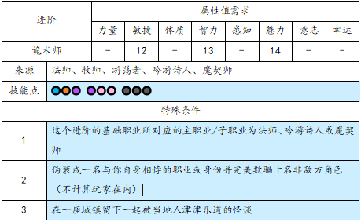
类别 | 属性值 | 调整值 | 熟练项
意志 | 10 | 0 | 豁免
 |  |  | 求生 |  |  |  | 种族特性 |  |  |  |  | 职业特性
 |  |  | 激励 |  |  |  | 黑暗视觉 |  | 能够在黑暗环境下正常行动 |  |  | 奥法学者 |  | 获得奥秘熟练度和法术槽位
 |  |  | 决策 |  |  |  | 开拓思维 |  | 使智力检定具有优势 |  |  | 知识传承 |  | 获得知识熟练度和幕间学习能力
 |  |  |  |  |  |  | 工程达人 |  | 获得1点工程学熟练度 |  |  | 对立学派 |  | 法师需要选择一个对立学派
类别 | 属性值 | 调整值 | 熟练项 |  |  |  | 逃生专家 |  | 进行撤离行动使不会被借机攻击
幸运 | 10 | 0 | 豁免
 |  |  | 机遇
 |  |  | 探索

技能列表 |  |  |  |  |  |  |  |  |  |  |  | 天赋列表
主职业（法师） |  |  |  |  |  |  |  |  |  |  |  | 一阶天赋树（5）
技能名称 |  | 施展时间 | 施展距离 | 持续时间 疲劳值消耗 |  | 消耗 | 类别 | 效果 |  |  |  | 随机应变 |  | 重投
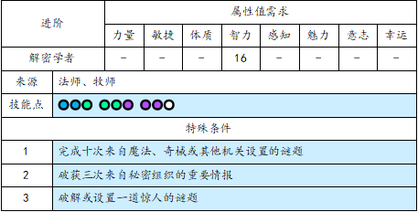
预知梦 |  |  |  |  |  |  |  | 长休后骰D20 命中及属性检定 |  |  |  | 心无旁骛
闪现术 |  | 0 | 6 |  |  | 2 |  |  |  |  |  | 巧舌如簧
法术护盾 |  | 1 |  |  |  | 3 |  | 生成一个12点的护盾
魔法武器 |  | 2分钟 |  | 1小时 |  | 2
藤蔓之墙 |  | 1 | 12 | 3轮 |  | 1 |  | 长8米 高4米
旋风 |  | 1 | 12 | 1-2轮 |  | 4 |  | 15难度敏捷豁免 |  |  |  | 二阶天赋树（5）
幻景 |  | 5分钟 | 24 | 2小时 |  | X |  | 每20平方米1疲劳
七彩炫光 |  | 1 | 12 |  |  | 2 |  | 6*6 感知豁免15 将技能点全部随机
强化术 |  | 1 | 6 | 1小时 |  | 1 |  | 选择三项属性值各提升1
变形术·野猪 |  | 1 | 6 | 1-3轮 |  | 3

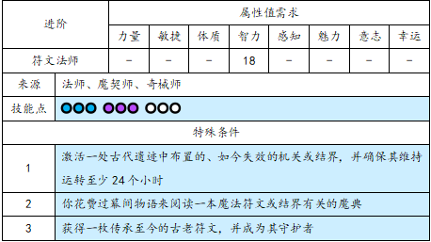
 |  |  |  |  |  |  |  |  |  |  |  | 三阶天赋树（5）

子职业（）
技能名称 |  | 施展时间 | 施展距离 | 持续时间 疲劳值消耗 |  | 消耗 | 类别 | 效果

 |  |  |  |  |  |  |  |  |  |  |  | 四阶天赋树（5）

